Лист1
Қарағанды қаласы
№18 ЖББОМ
Өткізген: 9 "ә" сынып жетекшісі Сагимбекова А.С.

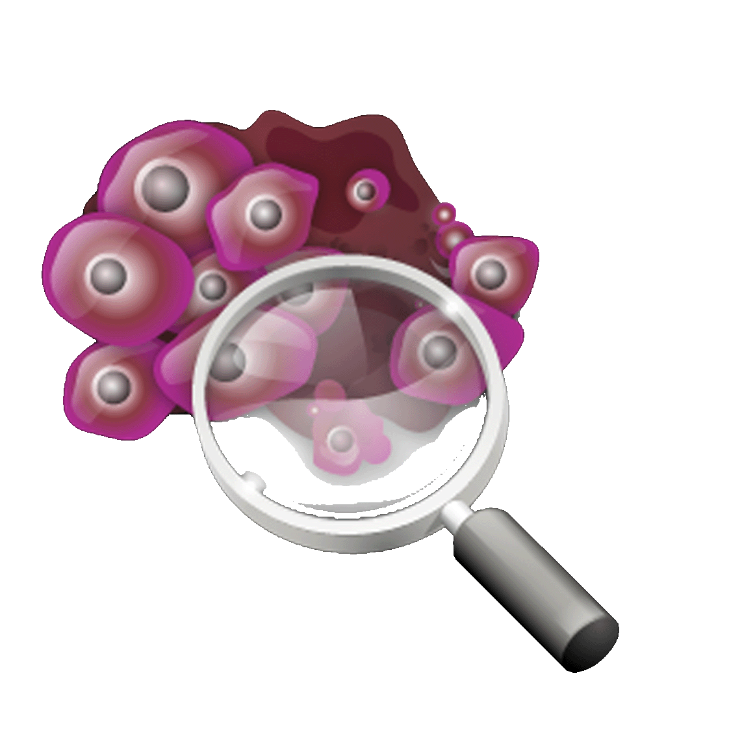
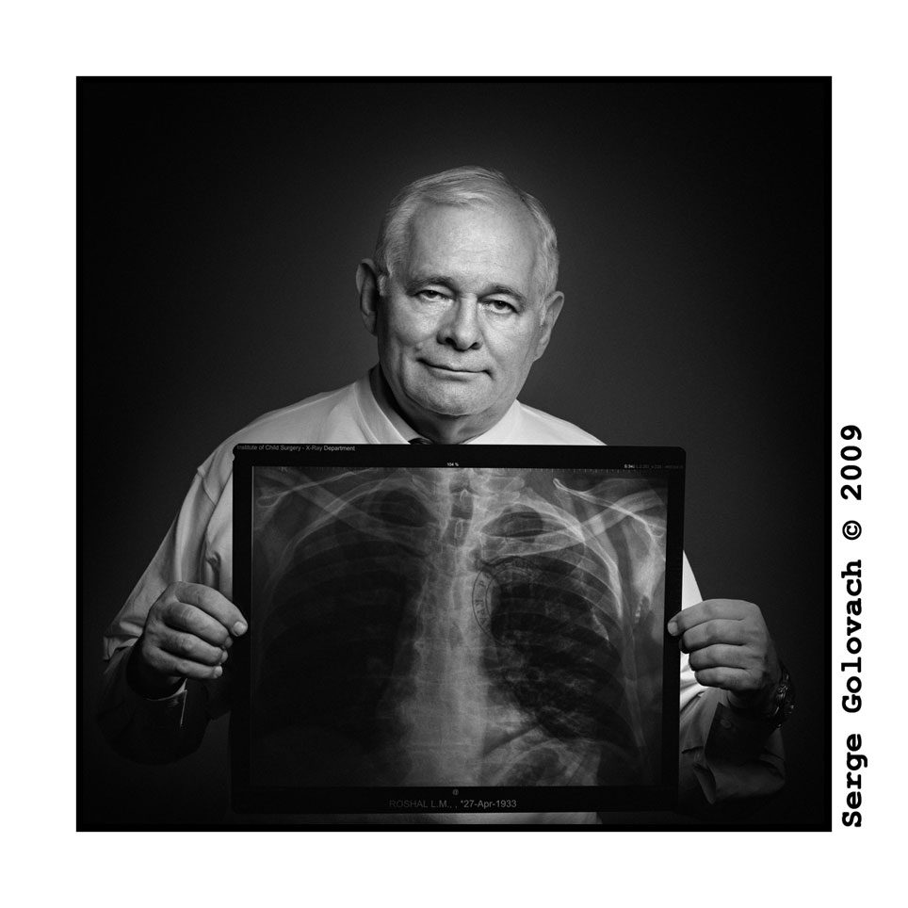

Туберкулез
туралы ақпарат

Ауру тарихы:
Туберкулез әлемдегі ең кең тараған жұқпалы ауру болып табылады.Жыл сайын 20 млн адам ауырып, 4 млн адам өледі.XX ғасырдың тоқсаныншы жылдарынан бастап, туберкулез бойынша эпдемиологиялық жағдай көшіп- қонуға , экологиялық және экономикалық мәселелерге байланысты қиындады.Туберкулез ауруының кеш анықталуы оның клиникалық ерекшеліктеріне байланысты.Туберкулездің «өз беті» жоқ, және ол басқа аурулар «маскасымен» жүріп, науқастың жағдайы нашарламайды.Ауру қоздырғыш таяқшалар орталық жүйке жүйесіне әсер етіп, эйфория шақырады, сондықтан науқас өзінің ауырғанын сезінбейді.Туберкулездің асқынбаған түрлері жоспарлы тексерулерде : ересектерде- флюорографиямен, балаларда – рентгентексерілуі арқылы анықталады.Туберкулез қоздырғыштары – қышқылға төзімді микобактериялар, 1882 жылы Р. Кохпен ашылған.Туберкулез микобактериясының бірнеше түрі белгілі: адамға тән түрі(Mycobacterum tuberculosis), аралық түр(Mycobacterum africanum), өгізге тән түр(Mycobacterum bovis) , Mycobacterum тұқымы, Mycobacteriacaae семьясы, Actinomycetalis қатарына жатады.Туберкулез қоздырғыштары адамда 92% жағдайында адамдық түрімен жұғады, 3-5% жағдайларында ғана өгіз немесе аралық түрлер жұғуы мүмкін.Жанартылған микробиология классификациясында құс микобактериясы адам мен жануар микобактериясы қоздырғышы болып тбаылады.Туберкулез микобактериясы – жіңішке, түзу немесе аздап иілген таяқшалар ұзындығы 1-10 мкм, ені 0,2-0,6 мкм, гомогенді немесе дәнді дөңгеленген ұштарымен (сур 1.1). Олар қозғалғыш, эндоспор, конидий, капсула түзбейді.Бактерия жасушаларының құрылысы мен мөлшері жасушаның жасына қарай, таралу ортасына қарай, өзгереді. Электрондық микроскоп көмегімен туберкулез микобактериясының құрылымдық элементтері анықталған: жасуша қабырғасы, цитоплазмалық мембранасы және оның туындысы – мезосома, цитоплазма, ядролық зат- нуклеотид.Жасуша қабырғасы жасушаны шектеп, механикалық және осмостық қорғаныс береді.Электрондық- микроскоппен анықталған: жасуша қабырғасында 3 қатар 10 нм –ден, жоғарғысы – микрокапсула –микобактерия өміріне маңызды полисахаридтерден тұрады және қоршаған жағымсыз ортадан қорғайды.Жасуша қабырғасында өзіне тән түрі бар антигендер бар. Жасуша қабырғасынан дайындалған туберкулез вакцинасының иммунногендік және вируленттік қабілеті бар.Жоғары вирулентті микобактерия қабырғасынан алынған вакцинаның иммунитеті жоғары.Жасуша қабырғалары сау адамның ағзасына енген кезде біртіндеп ауруға қарсы қабілет пайда болады.Алайда олардың күшті сенсибилдік қасиеттері және токсикалық кордфакторы туберкулез микобактериясының гипериимунизациясын арттырады. Жоғары протективті қабілеті бар жасуша қабырғасынан бөлінетін сұйықтық шешімі болып табылады.Бактерияда генетикалық ақпаратты тасымалдайтын хромосома ғана емес, хромосомдық емес – плазмидтер.Олардың негізгі айырмашылығы олардың көлемінде.Хромосома плазмидке қарағанда әлдеқайда үлкенірек, сондықтан да ақпаратты да көбірек тасымалдайды.Олардың бірлесуі де мүмкін. Плазмидтер денесінің кіші болуына қарай жасушадан жасушаға жеңіл өтеді.Плазмидтерді тексерудің теориялық қана емес практикалық та мәні бар.Туберкулез микобактериясының генінің химиопрепараттарға мықтылығы хромасомада да, плазмидтерде де бірдей деген ұстаным бар.Микобактерияның көптеген құрылымдық нұсқалары бар: колба тәрізді ұштары шашақталған алып түрлері, жіп тәрізді, мицели тәрізді, түйреуіш тәрізді, дифтероидты, актиномикотикалық .Олардың пішіні ұзын, қысқа, жіңішке, дән тәрізді әр түрлі болуы мүмкін.Кейде олар шынжыр тәрізді тізіліп, кейде бір жерге кокк тәрізді жиналуы мүмкін.Туберкулез микобактериясының өзгергіштігі олар ашылғаннан кейін белгілі болды.1888 жылы И. И. Мечников Кох таяқшасынан басқа тізбектелген ұштары шашақталған алып түрлері бар, кейде қысқа полиморфты микроорганизмдер бар екенін хабарлады.1910 жылы туберкулез микобактериясының фильтрлік түрлері бар екені туралы хабарлама берілді.Экспериментальді деструктивті туберкулезді химиотерапиялау кезінде және оны каверна қабырғасынан гомогенатты аяқтау кезінде , бактериялық сүзгіден 0,20мкм жай құрылымды өте ұсақ ультраұсақ деп аталынған туберкулез таяқшалары табылған.Содан кейін көптеген биологиялық пассаждан кейін олар қайтадан таяқша күйіне айналғанын көрсеткен.Бұл бактериялардың өзгергіштігінің бір түрі b-түрі.Бұл түрдің туберкулезге қарсы препараттардан трансформацияланатыны анықталған. «Абациллярлы » деструктивті туберкулезбен ауырған науқастар қақырығында ағзада ұзақ уақыт жүретін, ары қарай таяқша күйіне айналатын b-түрі бар екені анықталған.Осыдан түйетініміз, кавернаны абациллдеу туберкулез микобактериясына зарарсыздандыру болып табылмайтыны.Морфологиялық ерекшеліктерімен бірге туб. Микобактериясына қышқылға шыдамдылықпен бірге кеңінен өзгеру тән.Қышқыл спиртпен араластырған кезде де құрамындағы микол қышқылы мен липидтердің жоғары болуына байланысты өзінің қасиетін сақтап қалатыны белгілі болған.Туберкулез микобактериясы қоршаған орта факторлары әсеріне де төзімді.Қалыпты жағдайда күн сәулесі түспеген кезде де бірнеше ай сақталып, таралған
Туберкулез белгілері
Туберкулез интоксикациялары кезінде науқас ( 5-10кг одан да жоғары) салмағын жоғалтады, әлсіздікті, дел- салдықты сезінеді.Тамаққа тәбеті жойылып, еңбекке қабілеті төмендеп, тершеңдік ( әсіресе түнде) пайда болады.Дене қызуының жоғарылауына науқас мән бермеуі мүмкін, алайда дене қызуы 37-37,5 С көрсетеді.Кеуде тұсында шаншулар пайда болып, аурудың бастапқы кезеңінде жөтел бола бермейді, бірақ ары қарай туберкулез процесінде пайда бола бастайды.
Ары қарай туберкулез процесінде жөтел, қан түкіру, кеуде шаншуы болады.Барлық аталған белгілер басқа ауруларда да болтындықтан, бірақ осы белгілердің біреуінің 3 апта бойы сақталуы диагнозды анықтайтын арнаулы талдауларды қажет етеді.Нақты шағымдар патолгиялық процестің орналасуына байланысты.Тыныс алу мүшелері туберкулезінде –жөтел, демігу, бүйір ауыруы.Айта кету керек бұл белгілер тыныс жолдарының туберкулезбен байланыссыз басқа ауруларында да кездеседі.Жөтел аңқа, кеңірдек, бронх және басқа да респираторлық ауруларда , жұқпалы балалар аурулары( қызылша, көкжөтел) , онкологиялық зақымдалуларда нервтік- рефлекторлық аппаратың тітіркенуінен пайда болуы мүмкін.Бірақ туберкулезде жөтел иіссіз, ақ-сұр түсті қақырықпен ылғалды және құрғақ болуы мүмкін.Ішкі кеуде лимфотүйіндерінің аз да болса үлкеюінде және казеонозды туынды ( туморозды бронхоаденит) болса бронхының сығылуынан көкжөтелтәрізді немесе битональді жөтел пайда болады
Туберкулездің алдын алу. Туберкулездің алдын алу туберкулезге қарсы іс-шаралардың ішіндегі ең негізгісі болып табылады. Алдын алуды нысанның ауқымына және көлеміне байланысты үлкен үш топқа бөлуге болады:
1. Жұқпалы аурулар контингенті мен аса жұқпалы аурулардан тұрғындарды қорғау іс-шаралары(вакциналау және ревакциналау)
2. Тұрғындардың арасында ауыр түрдегі туберкулез ауруына жүргізілетін іс-шаралар(диспансерлік бақылау және тіркеу, сауықтыру,химиялық жолмен алдын алу).
3. Инфекция ошақтарындағы жасалатын іс-шаралар(ошақты сауықтыру, дезинфекция, науқасты оқшаулау, жанасқандарды бақылау, химиялық жолмен алдын алу). Алдын алу шараларын жүргізу үшін оның ішінде санитарлық және маманданған шаралар, нақты құрылған ұйымдастыру түрлері қажет, олай болмаған жағдайда алдын алу шаралары сапасыз болуы мүмкін. Барлық алдын алу шаралары инфекция резервуарының көлеміне және оның берілу жолдарына байланысты жүргізілуі керек. Инфекцияның негізгі резервуары туберкулез науқасы болып табылады, сол сияқты ірі қара мал туберкулезі, басқа жануарлардың эпидемиялық қауыптілігі аздау. Нақты алдын алу шараларын үш маңызды бөлім бойынша жыл сайын туберкулезге қарсы жұмыс жоспарына енгізу керек. Бұл іс-шараларды орындауда тек қана медицина қызметкерлері ғана емес, сол сияқты еңбек ұжымдарының басшылары және әкімшілік және т.б қатысуы керек. Туберкулез ауруы көптеген дәрілерге тұрақты болып келеді. Әлемдегі әрбір үшінші адам «қалғушы» бациллалармен (туберкулез бактериясы) жұқтырылған. Туберкулезбен адамдар бактериялар белсенді болған кезде ғана ауырады. Бұл кейбір себептермен иммунитеттің төмендеуі кезінде де болады, мысалы АҚТҚ натижесінде, қарттық, т.б. ауруларда. Ережеге сай ТБ ауруын емдеу туберкулезге қарсы препараттардың төрт сатысында жүргізіледі, немесе бірінші жолдағы препараттар. Препараттарды дұрыс қолданбаған, дұрыс тағайындалмаған кезде көптеген дәріге тұрақтылық пайда болады(КДТ). КДТны емдеу үшін екінші жолдағы препараттармен қымбат тұратын және қосымша әсерлері көп ұзақ емдеу қажет болады. КДТ екінші жолдағы препараттар дұрыс қолданбаған кезде де болуы мүмкін. КДТ бірінші және екінші жолдардағы препараттарға тұрақты болған кезде терапия мүмкіншілігі шектеледі. Сондықтан ТБ мен күресті саналы түрде жүргізген дұрыс. Бұл жағдай туберкулезге қарсы препараттардың ішіндегі ең мықтылары изониазид пен рифампицинге тұрақтылық пайда болған кезде жетіледі. КДТмен адамдар қалай ауырады? Өкпе туберкулезімен ауыратын адамдар жөтелгенде, сойлегенде, түшкіргенде бактериялар ауаға тарайды. Бір адамға жұқтыру үшін бактерияның аз ғана көлемін дем алғанда жұту жеткілікті(бірақ ТБмен адамдардың аз бөлігі ғана ауырады). Кейде(бактерия КДТмен адамға берілген кезде) бактерия дәріге тұрақты болады. КДТның екінші жолымен жетілуі науқаста дәрілік тұрақтылықтың пайда болуы болып табылады.Екінші жолмен КДТ пайда болуы, науқаста дәріге деген тұрақтылық болуында.Бұл жағдай туберкулезге қарсы дәрілерді дұрыс қабылдамаудан болады. Табысты нәтижелер дәріге тұрақтылық дәрежесінен, аурудың ауырлығынан, науқастың иммундық жүйесінен және емге деген көзқарасына байланысты болады. Науқасқа ең маңыздысы тағайындалған дәрілерді уақытында қабылдау.Бірдебір дозаны қабылдамай қалуға болмайды, әсіресе күнара қабылдаған кезде.Сонымен қатар емді аяғына дейін жеткізу керек.
Манту екпесі
Манту екпесін қатаң түрде асептикалық жолмен жасайды. Иық алдының ішкі бөлігінің үштен орта бөлігіне «бір грамдық» туберкулин шприцымен препаратты жіберу арқылы салады.қажетті туберкулин мөлшерін ұзын инелі бір рет қолданылатын шприцпен алып, содан кейін қысқа инені кигізеді.Әрбір егілушіге жеке шприц пен инені қолданады. Манту екпесін салуды және бағалауды дәрігер немесе арнайы оқытылған мейірбике дәрігердің бақылауымен жасайды. Манту екпесінің нәтижесін 72 сағаттан кейін бағалайды.Папуланың көлемін арнайы мөлдір миллиметрлік сызғышпен өлшейді.Папуланың көлденең диаметрін (қол осіне қарай) тіркейді:0 мен 1мм аралығында « сол» деп есептелінеді, 2 мен 4 мм аралығында күмәнді, 5 мм және одан жоғары «оң » нәтиженікөрсетеді. Балалар мен жасөспірімдерде гипергликемиялық реакция нәтижесі инфильтрат диаметрі 17 мм және одан жоғары болғанда, ересектерде 21 мм және одан жоғары, және везиконекротикалық реакциялар лимфоноит инфильтратына қарамай және онсыз.
Алғашқы туберкулез жұқтырылуы екпесі жоқ немесе 2 мм мен 3 мм аралығында екпе белгісі бар иммунитеті аз балаларда жиі кездеседі.Сондықтан туберкулез виражы реакцияларының 85- 90% жағдайларында балалар мен жасөспірімдердің өткен жылдың оң нәтижелі , 2 ТЕ Манту барларында жиі кездеседі. Алғашқы оң реакция нәтижелерін анықтауда бұл балалар мен жасөспірімдерде вакцинадан кейінгі аллергия кедергі жасамайды, жүйелі түрде жыл сайын , 2ТЕ Манту екпесін жасап отырған кезде «сол» нәтиженің «оң» нәтижеге өтуін бақылауға болады.Сапалы жүргізілген туберкулезге қарсы иммунизациялаудан және туберкулезге анықтаудан кейін, балалар мен жасөспірімдердің «сол» нәтиже көрсету көрсеткіші 35 тен 45 аралығында өзгереді.Сәбилер мен балалардың мектепке дейінгі жастарында, 2ТЕ Манту ( 60-50% ) , мектеп жасындағы балаларға қарағанда (40-30%).Алайда балалар мен жасөспірімдердің 87-90% жағдайларында туберкулиннің үлкен дозаларына біртіндеп әлсіз иммунитетті қалыптастыратын вакцинадан кейінгі аллергиямен білінеді.

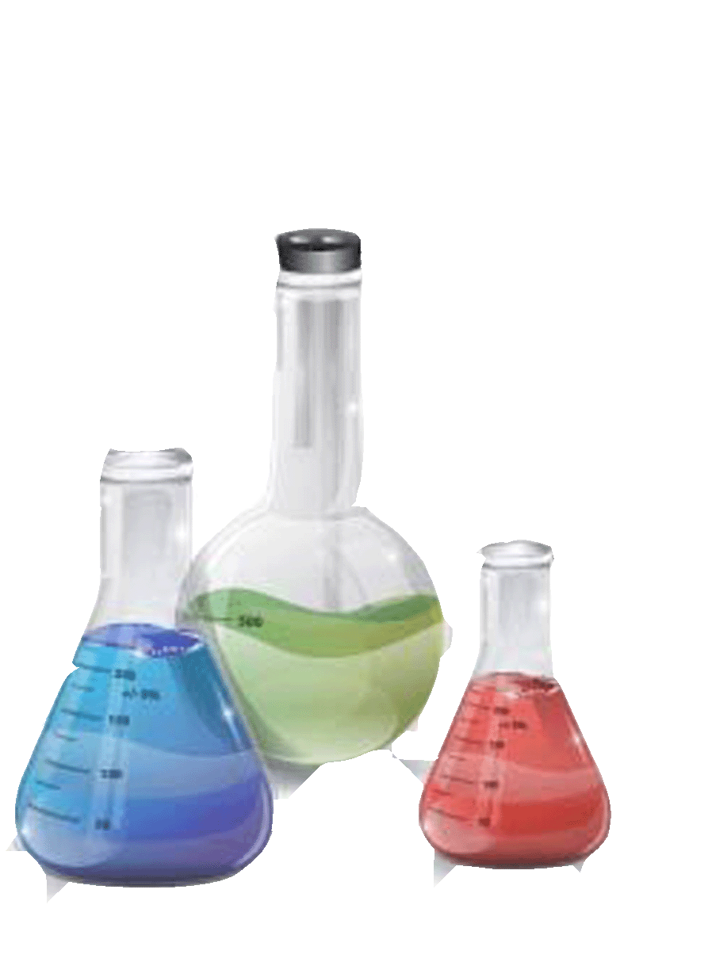



Есіңде болсын! Өзіңнің және жақындарыңның денсаулығына сенде жауаптысың!

